내용정리
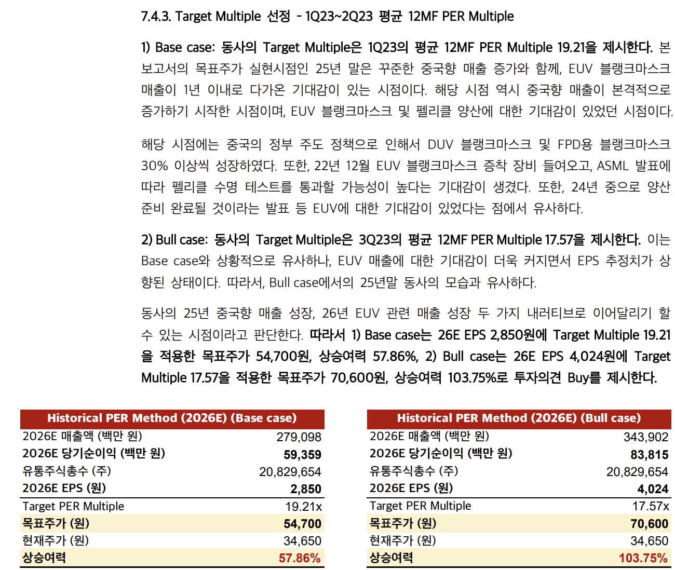
1 | 블랭크마스크 1장은 포토마스크 1장과 대응되며, 노광이 1번 진행될 때 마다 1장의 포토마스크가 필요하다
2 | 반도체가 선단화되며, 레이어 수는 증가하고 가가 레이어별로 시행해야 되는 노광공정의 횟수도 증가 한다.
3 | 실제로 TSMC 의 경우 사용되는 포토마스크 수가 16nm 기준으로 10nm 일때 1.13배, 7nm 일때는 1.45배 증가 한다.
4 | 파운드리들의 EUV를 통해 노광 공정의 횟수를 줄이려는 노력 중이다. DUV가 멀티패터닝을 통해 회로를 그리지만 EUV는 한번에 그릴수 있다. TSMC 5nm 일때 DUV 사용시 1.91배 증가(16nm 대비) 하지만 EUV 도입하여 1.35배로 줄였다.
5 | EUV 장비 한대당 5000억이고, EUV 블랭크마스크는 DUV 대비 10배 이상 비싸다.
6 | 3nm 이하부터는 EUV 멀티패터닝이 도입이 논의되고, 실제로 TSMC의 경우 3nm 부터 포토마스크 수가 90개 수준으로 증가
7 | EUV가 도입되고 있음에도 필요한 마스크는 줄지 않고 있다
8 | 에스앤에스텍은 EUV 블랭크마스크 개발 완료 후 검사 단계에 있으며, 양산 준비까지 마친 새로운 사업에 진입 준비 중이다.
9 | 에스앤에스텍의 주요 고객사는 SMIC, 삼성전자, TSMC 다. 특히 동사는 SMIC향 매출 비중이 반도체용 블랭크마스크 매출 내에서 가장 높으며, 경쟁사들 대비 중국향 노출도가 가장 높다
10 | 경쟁사는 HOYA와 AGC의 경우 TSMC, 삼성전자향 매출 비중이 더 높다
11 | 전세계 블랭크마스크 시장은 동사를 포함하여 HOYA, AGC, 신에츠가 과점하고 있으며, EUV 블랭크마스크는 HOYA가 70% 이상 과점 중이다.
12 | 동사는 중국 시장 내에서 반도체용 블랭크마스크 점유율 1위다. 중국 시장 내 반도체 블랭크마스크 점유율 40% 차지하고 있다. HOYA가 EUV 블랭크 마스크와 TSMC 향 공급에 집중함하고 있다
13 | 중국은 현재 DUV 블랭크마스크 공급 부족에 시달리고 있다. 미국의 규제로 중국으로 EUV 수출이 금지되어 DUV 장비만으로 선단화가 필요하여 멀터패터닝을 극대화할 수 밖에 없어 TSMC나 삼성전자보다 압도적으로 노광 횟수가 많다
14 | 중국 내 AI CAPEX 투자가 더욱 가속화되는 만큼 중국 내 최대 파운드리인 SMIC 의 CAPA 가 급증하며 새로운 팹리스가 생겨나고 있다. SMIC는 24년에만 전체 CAPA 17%를 증설하였고, 10년동안 CAGR 17% 성장했다. Q증가뿐 아니라 선단화 되면서 높은 ASP의 블랭크마스크 수요도 증가했다.
15 | FPD용 블랭크마스크는 동사가 시장 점유율 35%로 전세계 시장 점유율 1위다.
16 | 에스앤에스택 매출의 반도체용 32%, FPD는 68% 점유 중이다. 반도체용은 24년 YOY 24% 성장, FPD용은 12.7% 성장했다.
17 | 고객의 1위는 중국 파운드리 SMIC다.
18 | FPD용 블랭크마스크 사업부 내 중국 매출 비중은 45% 수준이며, 중국쪽 23년 YOY 46%, 24년 YOY 47%다. 핵심고객사는 BOE의 OLED 생산라인 증설이다.
19 | 23년, 24년 OPM은 16% 수준인데 25년 1Q의 OPM은 20%를 찍었는데 그 이유는 DUV 선단화됨에 따라 높은 ASP 블랭크 마스크 비중이 늘었고, 중국의 블랭크마스크 공급부족으로 동사의 공격적인 판가 인상(30%인상)을 했기 때문이다.
20 | 21년부터 EUV 블랭크마스크 양산을 위해 용인 공장에 CAPEX 집행했던 건 26년부터 본격적인 매출이 나올것으로 예상된다. 레버리지 효과가 극대화 될것으로 본다. EUV 블랭크마스크는 DUV 대비 7배 비싸다.
21 | 현재 가동율은 82%수준이지만 가동 시간 기준으로 작성된 부분으로, 동사의 IR담당과 소통 시 26년까지 예상되는 중국의 물량 증가를 충분히 소화 할수 있는 수준이다.
22 | 현금은 750억 보유중으로 언제든지 증설이 가능하다.
23 | 24년 11월 정수홍 회장은 11만주 장내 매수 후 12/31일 아들한테 10만주 증여했다.
24 | 25년 중국향 매출이 폭발적으로 성장하는 원년이며, 26년부터 EUV향 매출이 숫자로 찍힐 예정이다.
25 | 중국은 자국 파운드리 확보를 위해 정부는 반도체 굴기 펀드의 67%에 해당하는 금액을 파운드리에 투입했으며, 27년까지 건설될 35개의 신규 팹 중 16개가 중국으로 지속적인 CAPA 증가가 예정된다.
26 | 23년 공정별 장비 수입중 노광장비 비중은 25.9%이며, 반도체 장비 중 가장 많은 금액이 투입되었고, 22년 78대 대비 23년 176다. 노광 장비 반영 후 배치까지 3개월, 양산까지 6개월 소요된다.
27 | SMIC는 23년 한 해 동안 9만장 증가, 24년에는 14만장 증가하였다.
28 | ASML의 24년 중국향 매출이 40% 증가했다. 중국이 ASML 노광 장비 수입은 24년 274대로 파악된다.
29 | 25년은 24년과 유사한 수준으로 예상된다.
30 | 화웨이의 Ascend 910C, 910B 칩 10만개, 30만개 늘렸다. 920C칩은 하반기내 양산 예정이고, 최소 두배 이상의 선단화 공정 가동률 증가 예상된다.
31 | 딥시크-R2로 생긴 자국 AI칩에 대한 믿음은 SMIC의 선단공정 라인의 가동률 증가로 나타날 것이다. 딥시크-R2는 910B만을 사용해 구현된 모델이다.
32 | SMIC는 작년 3월 화웨이와 협력하여 쿼드러플 패터닝을 통한 5nm 개발 특허를 등록하였으며, 올해 7nm, 6nm 공정에 이어 내년에 5nm 공정 양산 돌입을 발표했다
33 | 7nm 와 6nm는 멀티패터닝이지만 5nm 이하는 쿼드러플 패터닝이 필요하기에 포토마스크가 최소 2배 필요하다.
34 | 블랭크마스크는 로우베레(Binary), 미드레벨(PSM), 하이레벨(Hard Mak PSM) 으로 나뉜다. 블랭크마스크는 호야, ULCOAT 양강구도에서 02년 에스앤에스텍, 09년 신에츠화학이 진입하면서 4강 구도로 15년 유지되고 있다
35 | Arf 광원을 사용하는 DUV장비에 필요한 미드레벨에 들어서부터 DUV광원별 광학적 노이즈로 인한 기술적 장벽이 구추고딘다. ArFi 광원에 요구되는 하이레벨 블랭크마스크 제작 가능업체는 동사를 포함해 소수에 불과하다.
36 | 블랭크마스크 신규 공급사의 진입장벽은 매우 높다. 개발에 성공하더라도, 미세한 차이로 생산한 웨이퍼 전량 폐기로 이어질수 있다. 그래서 레퍼런스를 보유하지 않은 업체는 신규 진입이 제한되며 기존 벤더사의 점유율은 지속적으로 증가한다.
37 | 삼성전자는 3월 호야가 독점하던 ArF 블랭크마스크의 벤더 다변화를 추진하며, 기존 레퍼런스를 보유한 동사와의 협력을 결정했다.
38 | 주요 포토마스크 3사의 가동률은 3년째 풀 가동 중이다. 포토마스크 1위 업체 Photronics 는 올해 IR을 통해 중국 파운드리의 수요가 올해에도 예상을 초과한다고 밝혔고, 공급부족이 지속될 것이라고 언급했다.
39 | 선단화에 따른 하이레벨 블랭크마스크의 수요증가로 Mixed ASP 또한 개선되고 있다. 동사는 22년부터 3년에 걸쳐 Mixed ASP는 9.5%, 12.6%, 10.2% 증가 했다.
40 | DUV 블랭크마스크의 ASP는 약 1000만원, EUV는 약 7000만원이다.
41 | 동사는 EUV 블랭크마스크를 제조하기 위해 증착 장비인 Veeco사의 장비를 2022년 말에 구입해고 최근 Lasertec 의 검사 장비를 도입하면서 양산이 임박했다.
42 | 용인 공장에 Lasertec 검사 장비는 올해 말까지 양산 준비 예정이다.
43 | 삼성전자와 인텔 복수의 고객사들과 퀄 테스트 진행 중이다.
44 | EUV 장비는 TSMC 가 210대, 삼성전자가 55대이며, 삼성전자 EUV블랭크마스크를 구입하는데 약 4500억 지출하는 것으로 추정된다.

분기요약
 | 24 | 23 | 22 | 21 | 20 | 19 | 18 | 17 | 16 | 15 | 14 | 13 | 12 | 11 | 10 | 9 | 8 | 7 | 6 | 5 | 4 | 3 | 2 | 1
 | 2019.03 | 2019.06 | 2019.09 | 2019.12 | 2020.03 | 2020.06 | 2020.09 | 2020.12 | 2021.03 | 2021.06 | 2021.09 | 2021.12 | 2022.03 | 2022.06 | 2022.09 | 2022.12 | 2023.03 | 2023.06 | 2023.09 | 2023.12 | 2024.03 | 2024.06 | 2024.09 | 2024.12 | 2025.03
매출액(수익) | 0 | 0 | 0 | 0 | 0 | 0 | 203 | 192 | 247 | 225 | 240 | 276 | 289 | 308 | 316 | 322 | 356 | 358 | 385 | 404 | 418 | 424 | 466 | 452 | 578
매출원가 | 0 | 0 | 0 | 0 | 0 | 0 | 155 | 148 | 183 | 164 | 181 | 200 | 212 | 228 | 222 | 235 | 240 | 244 | 272 | 281 | 280 | 274 | 293 | 319 | 375
매출총이익 | 0 | 0 | 0 | 0 | 0 | 0 | 48 | 44 | 64 | 62 | 59 | 75 | 77 | 80 | 94 | 88 | 116 | 114 | 114 | 123 | 138 | 151 | 173 | 133 | 202
판매비와관리비 | 0 | 0 | 0 | 0 | 0 | 0 | 29 | 29 | 34 | 34 | 38 | 29 | 41 | 45 | 45 | 47 | 46 | 52 | 57 | 61 | 64 | 66 | 77 | 93 | 84
영업이익 | 0 | 0 | 0 | 0 | 0 | 0 | 19 | 15 | 31 | 28 | 21 | 46 | 35 | 35 | 49 | 41 | 70 | 62 | 57 | 61 | 74 | 85 | 96 | 40 | 118
당기순이익 | 0 | 0 | 0 | 0 | 0 | 0 | 18 | 21 | 35 | 32 | 23 | 25 | 38 | 34 | 64 | 39 | 80 | 58 | 63 | 58 | 77 | 78 | 82 | 66 | 119
원가률 | #DIV/0! | #DIV/0! | #DIV/0! | #DIV/0! | #DIV/0! | #DIV/0! | 76.4% | 77.1% | 74.1% | 72.9% | 75.4% | 72.5% | 73.4% | 74.0% | 70.3% | 73.0% | 67.4% | 68.2% | 70.6% | 69.6% | 67.0% | 64.6% | 62.9% | 70.6% | 64.9%
판관비률 | #DIV/0! | #DIV/0! | #DIV/0! | #DIV/0! | #DIV/0! | #DIV/0! | 14.3% | 15.1% | 13.8% | 15.1% | 15.8% | 10.5% | 14.2% | 14.6% | 14.2% | 14.6% | 12.9% | 14.5% | 14.8% | 15.1% | 15.3% | 15.6% | 16.5% | 20.6% | 14.5%
영업이익률 | #DIV/0! | #DIV/0! | #DIV/0! | #DIV/0! | #DIV/0! | #DIV/0! | 9.4% | 7.8% | 12.6% | 12.4% | 8.8% | 16.7% | 12.1% | 11.4% | 15.5% | 12.7% | 19.7% | 17.3% | 14.8% | 15.1% | 17.7% | 20.0% | 20.6% | 8.8% | 20.4%
순이익률 | #DIV/0! | #DIV/0! | #DIV/0! | #DIV/0! | #DIV/0! | #DIV/0! | 8.9% | 10.9% | 14.2% | 14.2% | 9.6% | 9.1% | 13.1% | 11.0% | 20.3% | 12.1% | 22.5% | 16.2% | 16.4% | 14.4% | 18.4% | 18.4% | 17.6% | 14.6% | 20.6%
매출YoY |  |  |  |  |  |  |  |  |  |  |  |  | 17% | 37% | 32% | 17% | 23% | 16% | 22% | 25% | 17% | 18% | 21% | 12% | 38%
영업이익YoY |  |  |  |  |  |  |  |  |  |  |  |  | 16% | 39% | 23% | 18% | 13% | 7% | 23% | 20% | 17% | 12% | 8% | 14% | 34%

연간손익
 | 2024.12 | 2023.12 | 2022.12 | 2021.12 | 2020.12 | 2019.12 | 2018.12 | 2017.12 | 2016.12 | 2015.12 | 2014.12 | 2013.12 | 2012.12
매출액(수익) | 1,760 | 1,503 | 1,235 | 988 | 874 |  |  |  |  |  | 457 | 470 | 518
매출원가 | 1,165 | 1,037 | 897 | 728 | 643 |  |  |  |  |  | 304 | 324 | 422
매출총이익 | 595 | 466 | 339 | 261 | 231 |  |  |  |  |  | 153 | 146 | 96
판매비와관리비 | 300 | 216 | 178 | 134 | 120 |  |  |  |  |  | 86 | 76 | 102
영업이익 | 295 | 250 | 160 | 126 | 110 |  |  |  |  |  | 67 | 71 | -6
이자손익 | 22 | 17 | 9 | 5 | 0 | 0 | 0 | 0 | 0 | 0 | -10 | -10 | -22 | 연간으로 손익계산서 복사 해서 붙여넣기
금융손익 | 43 | 11 | 3 | 1 | -1 | 0 | 0 | 0 | 0 | 0 | -11 | -81 | -15
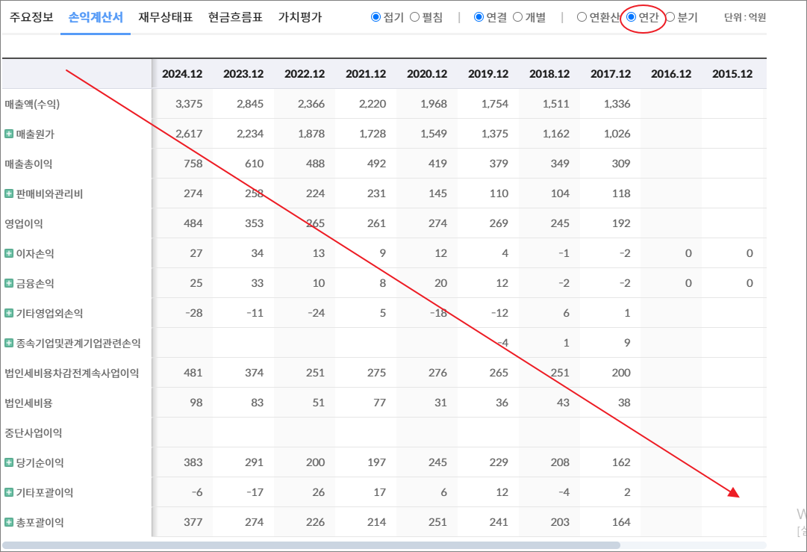
기타영업외손익 | 3 | 13 | 3 | -7 | 2 |  |  |  |  |  | -98 | -1 | -3
종속기업및관계기업관련손익 | 4 | 3 | 0 | -1 | -1 |  |  |  |  |  | -3
법인세비용차감전계속사업이익 | 345 | 277 | 165 | 119 | 110 |  |  |  |  |  | -45 | -11 | -24
법인세비용 | 42 | 19 | -9 | 4 | 0 |  |  |  |  |  | -11 | -2 | 10
중단사업이익 |  |  |  |  |  |  |  |  |  |  | -13 | -97 | -10
당기순이익 | 303 | 259 | 175 | 115 | 110 |  |  |  |  |  | -47 | -106 | -43
기타포괄이익 | -4 | -4 | 3 | -1 | -1 |  |  |  |  |  | 1 | 0 | 0
총포괄이익 | 299 | 255 | 178 | 114 | 109

출처 : 대한민국 NO1 가치투자포털 아이투자
https://itooza.com/stats/101490/2/31

연간재무
 | 2024.12 | 2023.12 | 2022.12 | 2021.12 | 2020.12 | 2019.12 | 2018.12 | 2017.12 | 2016.12 | 2015.12 | 2014.12 | 2013.12 | 2012.12
*순현금자산 | 653 | 491 | 363 | 475 | 490 | 0 | 0 | 0 | 0 | 0 | -212 | -472 | -357
유동자산 | 1,550 | 1,180 | 942 | 992 | 935 |  |  |  |  |  | 253 | 355 | 441
당좌자산 | 1,170 | 961 | 753 | 824 | 715 |  |  |  |  |  | 202 | 291 | 359
현금및현금성자산 | 756 | 590 | 465 | 519 | 304 |  |  |  |  | 0 | 87 | 125 | 204
단기금융자산 | 1 | 1 | 1 | 1 | 261 |  |  |  |  |  | 22 | 34 | 46
당기손익-공정가치측정금융자산 | 66 | 21 |  | 0
매출채권및기타채권 | 382 | 345 | 264 | 222 | 140 |  |  |  |  |  | 90 | 121 | 107
재고자산 | 315 | 198 | 188 | 168 | 213 |  |  |  |  |  | 51 | 65 | 82
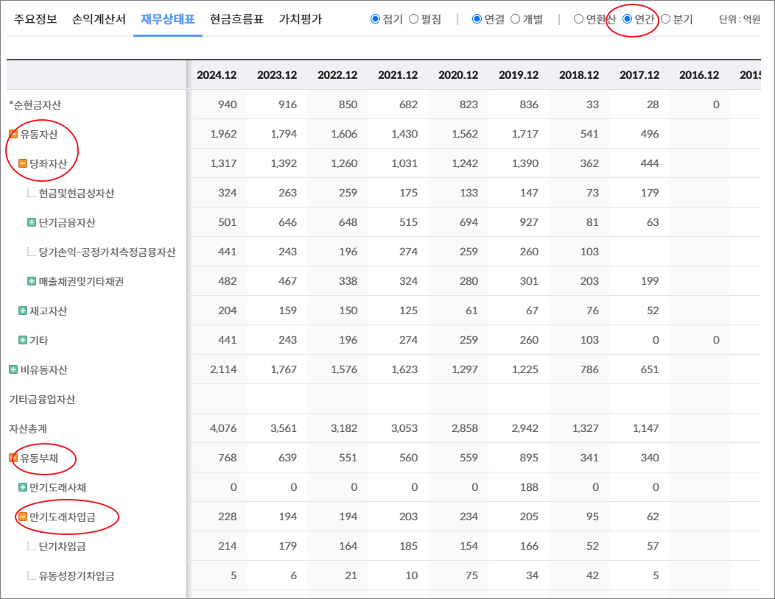
기타 | 66 | 21 | 0 | 0 | 6 | 0 | 0 | 0 | 0 | 0 | 0 | 0 | 0
비유동자산 | 1,420 | 1,387 | 1,326 | 983 | 925 |  |  |  |  |  | 610 | 931 | 903
기타금융업자산
자산총계 | 2,970 | 2,568 | 2,268 | 1,974 | 1,860 |  |  |  |  |  | 863 | 1,287 | 1,344
유동부채 | 397 | 292 | 305 | 171 | 154 |  |  |  |  |  | 183 | 501 | 420
만기도래사채 | 0 | 0 | 0 | 0 | 0 |  |  |  |  |  | 0 | 0 | 0
만기도래차입금 | 153 | 116 | 95 | 40 | 77 |  |  |  |  |  | 153 | 412 | 333
단기차입금 | 153 | 116 | 95 | 40 | 77 |  |  |  |  |  | 71 | 301 | 187
유동성장기차입금 |  |  |  |  |  |  |  |  |  |  | 82 | 81 | 146
기타 | 0 | 0 | 0 | 0 | 0 | 0 | 0 | 0 | 0 | 0 | 0 | 30 | 0
매입채무및기타채무 | 207 | 150 | 189 | 121 | 66 |  |  |  |  |  | 26 | 86 | 86
기타 | 36 | 26 | 21 | 9 | 11 | 0 | 0 | 0 | 0 | 0 | 4 | 4 | 1
비유동부채 | 105 | 68 | 59 | 59 | 61 |  |  |  |  |  | 188 | 252 | 304
회사채 |  |  |  |  |  |  |  |  |  |  |  | 7 | 106
장기차입금 |  |  |  |  |  |  |  |  |  |  | 166 | 211 | 164
장기충당부채
장기매입채무및기타채무 | 24 |  |  |  | 9 |  |  |  |  |  | 1 | 10 | 10
이연법인세부채
기타 | 82 | 68 | 59 | 59 | 53 | 0 | 0 | 0 | 0 | 0 | 21 | 24 | 24
기타금융업부채
*이자발생부채 | 169 | 120 | 102 | 43 | 80 |  |  |  |  |  | 319 | 629 | 603
부채총계 | 502 | 360 | 364 | 230 | 215 |  |  |  |  |  | 371 | 752 | 724
지배주주지분 | 2,455 | 2,208 | 1,904 | 1,744 | 1,645 |  |  |  |  |  | 473 | 504 | 590
비지배주주지분 | 14 |  |  |  |  |  |  |  |  |  | 19 | 30 | 30
자본총계 | 2,468 | 2,208 | 1,904 | 1,744 | 1,645 |  |  |  |  |  | 492 | 534 | 620

출처 : 대한민국 NO1 가치투자포털 아이투자
https://itooza.com/stats/101490/1/31
https://itooza.com/stats/192820/1/31

Sheet6
전체 | 연간 | 분기
주요재무정보 | 연간
 | Dec-20 | Dec-21 | Dec-22 | Dec-23 | Dec-24 | 2025/12(E) | 2026/12(E) | 2027/12(E) | *전체부터 드래그 해서 붙여넣기
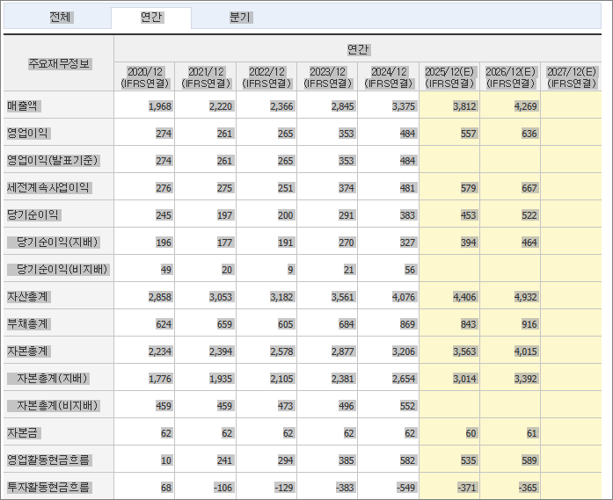
 | (IFRS연결) | (IFRS연결) | (IFRS연결) | (IFRS연결) | (IFRS연결) | (IFRS연결) | (IFRS연결) | (IFRS연결)
매출액 | 874 | 988 | 1,235 | 1,503 | 1,760
영업이익 | 110 | 126 | 160 | 250 | 295
영업이익(발표기준) | 110 | 126 | 160 | 250 | 295
세전계속사업이익 | 110 | 119 | 165 | 277 | 345
당기순이익 | 110 | 115 | 175 | 259 | 303
당기순이익(지배) | 110 | 115 | 175 | 259 | 305
당기순이익(비지배) |  |  |  |  | -2
자산총계 | 1,860 | 1,974 | 2,268 | 2,568 | 2,970
부채총계 | 215 | 230 | 364 | 360 | 502
자본총계 | 1,645 | 1,744 | 1,904 | 2,208 | 2,468
자본총계(지배) | 1,645 | 1,744 | 1,904 | 2,208 | 2,455
자본총계(비지배) |  |  |  |  | 14
자본금 | 107 | 107 | 107 | 107 | 107
영업활동현금흐름 | 68 | 126 | 249 | 256 | 360
투자활동현금흐름 | -442 | 138 | -334 | -208 | -192
재무활동현금흐름 | 498 | -51 | 32 | 79 | -11
CAPEX | 181 | 141 | 319 | 211 | 198
FCF | -113 | -15 | -70 | 44 | 163
이자발생부채 | 80 | 43 | 102 | 120 | 169
영업이익률 | 12.63 | 12.76 | 12.96 | 16.66 | 16.75
순이익률 | 12.58 | 11.63 | 14.14 | 17.2 | 17.22
ROE(%) |  | 6.79 | 9.57 | 12.58 | 13.07
ROA(%) |  | 6 | 8.23 | 10.7 | 10.95
부채비율 | 13.09 | 13.19 | 19.1 | 16.29 | 20.33
자본유보율 | 1,454.60 | 1,545.53 | 1,691.98 | 1,966.23 | 2,241.69
EPS(원) | 539 | 536 | 814 | 1,205 | 1,421
PER(배) | 80.67 | 68.65 | 32.37 | 37.58 | 18.02
BPS(원) | 7,896 | 8,374 | 9,140 | 10,499 | 11,785
PBR(배) | 5.51 | 4.39 | 2.88 | 4.31 | 2.17
현금DPS(원) | 80 | 100 | 150 | 150 | 150
현금배당수익률 | 0.18 | 0.27 | 0.57 | 0.33 | 0.59
현금배당성향(%) | 15.15 | 18.11 | 17.89 | 12.2 | 10.25
발행주식수(보통주) | 21,451,447 | 21,451,447 | 21,451,447 | 21,451,447 | 21,451,447

